상품제안서
샤오미 대용량 초고속 보조밧데리 30000mAh 18W | 상품코드: S43833

 |  |  |  |  |  |  | 02-713-8555 | www.synergygift.co.kr
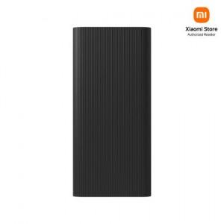

【상세/제작정보】

【인쇄/포장옵션】 | 레이저 / 포장지포장

【공급단가】 | 수량 | 10~ | 50~ | 100~ | 300~ | 500~
*VAT별도 | 단가 | 39,770원 | 38,410원 | 37,830원 | 36,860원 | 36,180원

【상품 URL】 | https://www.synergygift.co.kr:443/src/goods_detail.php?gdno=43833

